상품제안서
우승컵 트로피 / W7)46-아르테미스 | 상품코드: F07871

 |  |  |  |  |  |  | 02-412-0044 | www.easy1.co.kr
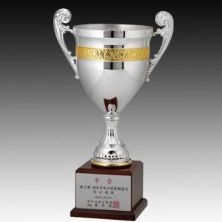

【상세/제작정보】

【인쇄/포장옵션】 | 실크 / 포장불가능

【공급단가】 | 수량 | 20~ | 50~ | 100~ | 300~ | 500~
*VAT별도 | 단가 | 103,950원 | 100,100원 | 96,250원 | 92,400원 | 90,090원

【상품 URL】 | http://www.easy1.co.kr/src/goods_detail.php?gdno=7871

